DashBoard
Analiza porównawcza Polski i krajów sąsiadujących
Filtr sekcji komunikacja:
Filtr sekcji raportu:

Populacja
MAPA
GĘSTOŚĆ ZALUDNIENIA
TERYTORIUM

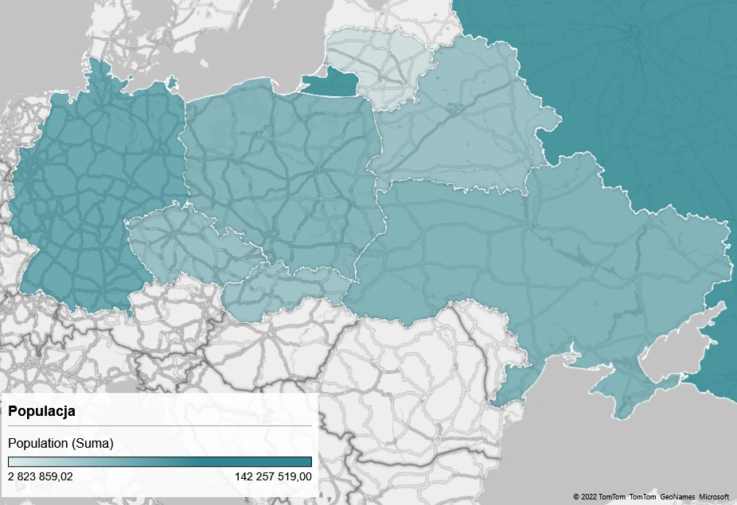
 |  |  |  | Państwo | Ilość osób na km2 | Getość_Zaludnienia_DataBar | Państwo | Terytorium | Teritory_Data_Bars
 |  |  |  | BIAŁORUŚ | 46 | 46.000708092 | BIAŁORUŚ | 207,600 | 207,600
 |  |  |  | CZECHY | 135 | 135.35094526 | CZECHY | 78,867 | 78,867
 |  |  |  | LITWA | 43 | 43.2443951 | LITWA | 65,300 | 65,300
 |  |  |  | NIEMCY | 226 | 225.73963789 | NIEMCY | 357,022 | 357,022
 |  |  |  | POLSKA | 123 | 123.05121448 | POLSKA | 312,685 | 312,685
 |  |  |  | ROSJA | 8 | 8.3200085132 | ROSJA | 17,098,242 | 17,098,242
 |  |  |  | SŁOWACJA | 111 | 111.06003875 | SŁOWACJA | 49,035 | 49,035
 |  |  |  | UKRAINA | 73 | 72.958121117 | UKRAINA | 603,550 | 603,550
Populacja vs Gęstość zaludnienia
 | Populacja | Gęstość_Zaludnienia
BIAŁORUŚ | 9,549,747 | 46
CZECHY | 10,674,723 | 135
LITWA | 2,823,859 | 43
NIEMCY | 80,594,017 | 226
POLSKA | 38,476,269 | 123
ROSJA | 142,257,519 | 8
SŁOWACJA | 5,445,829 | 111
UKRAINA | 44,033,874 | 73

Porównanie PKB
$51 493
NIEMCY
$34 905
CZECHY
$32 814
SŁOWACJA
$32 094
LITWA
$28 875
POLSKA
$28 118
ROSJA
$18 419
BIAŁORUŚ
$8 321
UKRAINA

Porównanie PKB Polski i państw sąsiadujących
 | PKB_PER_CAPITA | PKB | Średnia_PKB
NIEMCY | $51493 | $4150000000000 | $1305653750000
CZECHY | $34905 | $372600000000 | $1305653750000
SŁOWACJA | $32814 | $178700000000 | $1305653750000
LITWA | $32094 | $90630000000 | $1305653750000
POLSKA | $28875 | $1111000000000 | $1305653750000
ROSJA | $28118 | $4000000000000 | $1305653750000
BIAŁORUŚ | $18419 | $175900000000 | $1305653750000
UKRAINA | $8321 | $366400000000 | $1305653750000

Komunikacja i środki transportu
Długość dróg vs średnia długość dróg
 | Długość Dróg | Średnia długość dróg
BIAŁORUŚ | 86392 | 358,276
CZECHY | 130661 | 358,276
LITWA | 84166 | 358,276
NIEMCY | 645000 | 358,276
POLSKA | 412035 | 358,276
ROSJA | 1283387 | 358,276
SŁOWACJA | 54869 | 358,276
UKRAINA | 169694 | 358,276
15% o tyle Polska ma większą długość dróg i autostrad od średniej krajów z nią sąsiadujących
17,7% o tyle Polska ma mniejszą długość lini kolejowych od średniej krajów z nią sąsiadujących
57,3% o tyle Polska ma mniejszą ilość lotnisk od średniej krajów z nią sąsiadujących
Państwo | Długość dróg | Długość lini kolejowych | Ilość lotnisk
ROSJA | 1,283,387 | 87,157 | 1218
NIEMCY | 645,000 | 43,468 | 539
POLSKA | 412,035 | 19,837 | 126
UKRAINA | 169,694 | 21,733 | 187
CZECHY | 130,661 | 9,622 | 128
BIAŁORUŚ | 86,392 | 5,528 | 65
LITWA | 84,166 | 1,768 | 61
SŁOWACJA | 54,869 | 3,624 | 35

